Hoja1
 |  |  |  | EMOCIONES BÁSICAS |  | IRA |  |  |  | MIEDO |  |  | SORPRESA |  |  | SORPRESA
 | AU SUPERIORES

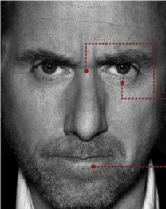
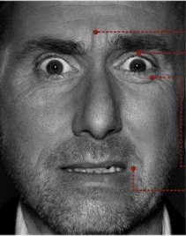
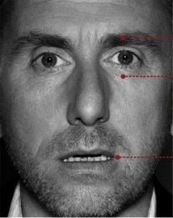
 |  |  | AU1
 |  |  |  |  |  |  |  | En el lenguaje corporal de manifiesta de la siguiente manera: |  |  |  | En el lenguaje corporal se manifiesta de la siguiente manera: |  |  | En el lenguaje corporal se manifiesta de la siguiente manera:
 |  | Elevamiento interior |  |  |  |  | AU4 | • Cejas bajas en el centro y contraídas al mismo tiempo. |  |  | AU1 + AU2 | • Cejas levantadas y contraídas al mismo tiempo. |  | AU2 | • Cejas levantadas, colocándose curvas y elevadas.
 |  | de Cejas |  |  |  |  | AU4 | • Líneas verticales entre las cejas. |  |  | AU4 | • Las arrugas de la frente se sitúan en el centro y no extendidas por toda la frente. |  | AU25 | • Boca semiabierta o abierta
 |  |  |  |  |  |  | AU7 | . • Párpado inferior tenso ; puede estar levantado o no. |  |  | AU5 | • Párpado superior levantado, mostrando la esclerótica, con el párpado inferior en tensión y alzado. |  | AU 1 + 2 | • Arrugas horizontales en la frente.
 |  |  |  |  |  |  | AU5 | • Párpado superior tenso, puede estar bajo o no por la acción de las cejas. |  |  | AU25 | • Boca abierta |  | AU5 | • Párpados abiertos, párpado superior levantado
 |  |  |  | TRISTEZA |  |  | AU7 | . • Mirada dura en los ojos, que pueden parecer prominentes. |  |  | AU20 | • labios o tensos y ligeramente contraídos hacia atrás. |  |  | • Párpado inferior bajado, el blanco del ojo puede verse por encima del iris
 |  |  |  |  |  |  | AU24 | • Labios en una de estas dos posiciones : continuamente apretados |  |  | AU20 | • labios entreabiertos con comisuras hacia abajo y tensos. |  | AU26 | • La mandíbula cae abierta, de modo que los labios y los dientes quedan separados
 |  |  |  |  |  |  |  | con las comisuras rectas - levemente inflados |  |  | AU16 | • contracción de la mandíbula |  |  | (no hay estiramiento de la boca)
 |  |  | AU2L |  |  |  |  |  |  |  | AU21 | • Músculos de la garganta tensos |  | AU4 | • Las arrugas de la frente se sitúan en el centro y no extendidas por toda la frente.
 |  | Elevamiento exterior |  |  |  |  | AU 22 / AU 26 | o abiertos, tensos y en forma cuadrangular, como si gritaran. |  |  | BC40 | • Frente a un estímulo respiración rápida y breve por la boca o nariz |  | AU1 | • Alzamiento del borde exterior de las cejas
 |  | de Cejas unilateral |  |  |  | Aus 4 + 7 + 24 + 54A + AD39 | AU10 | • Labio superior sube recto mostrando los dientes superiores |  | AU4 + AU5 + AU7 + AU25 | BC80 | • tragar | AU2 + AU5 + AU25 + AU26 | AU21 | • Arrugas en la zona del cuello
 |  |  |  |  |  |  | AD29 | • Apertura de boca con mandíbula hacia afuera (cara de gorila) |  | AU20 |  | EL MIEDO ES FÁCIL DE DISTINGUIR DEBIDO A QUE LAS PUPILAS | AU4 | AD39 | .• Contracción de las fosas nasales
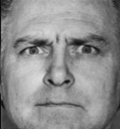
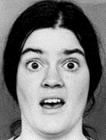
 |  |  |  |  |  |  |  | . • Las pupilas pueden estar dilatadas. |  |  |  | DEJAN AL DESCUBIERTO EL IRIS EN SU PARTE DE ARRIBA |  | AD38 | .• Dilatación de las fosas nasales
 |  |  |  |  |  |  | AU11 | . • Asentuación del pliegue nasolabial |  |  |  | (Lo blanco del ojo)
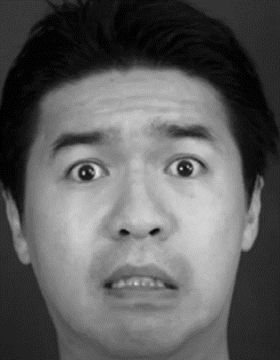
 |  |  |  | JUICIO e |  |  | AD38 | . • Dilatación de las fosas nasales |  |  |  | EL LEVANTAMIENTO DE LAS CEJAS ES SIMÉTRICO.
 |  |  |  | INCREDULIDAD |  |  | AU22 | . • Labios en embudo |  |  |  | EL ESTIRAMIENTO DE LA BOCA ES INCONSCIENTE.
 |  |  |  |  |  |  | AU19 | . • Sacar la lengua, intensidad D o E
 |  |  | AU2 |  |  |  | AD31 | . • apretar mandíbula
 |  | Elevamiento exterior |  |  |  |  | AD39 | . • Contracción de las fosas nasales
 |  | de Cejas bilateral |  |  |  |  | AU17 | . • Elevación de la barbilla
 |  |  |  |  |  |  | AU23 | . • Labios Tensos horizontales apretados
 |  |  |  |  |  |  | AU54 | . • cabeza hacia abajo - mirada al frente
 |  |  |  |  |  | Aus 4 + 5 + 7 + 24
 |  |  |  | ASOMBRO |  | pupilas dilatadas
 |  |  |  |  |  |  |  |  |  |  |  |  | AU1 + AU2 + AU4 + AD38 + AU25
 |  |  |  |  |  |  |  |  |  | AU1 + AU2 + AU4 + AU5 |  |  | AU21
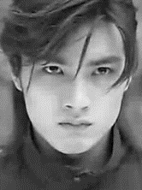
 |  |  |  |  |  |  |  |  |  | AU20 + AU25 + AU16
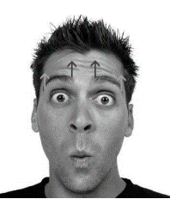
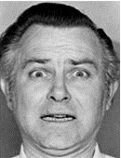
 |  |  | AU4
 |  | Fruncimiento de ceño
 |  | sin fruncir la nariz

 |  |  |  | ATENCIÓN
 |  |  |  | ENOJO |  | AU7 (Mirada furiosa)
 |  |  |  |  |  | intensidad A
 |  |  |  |  |  |  |  |  |  |  |  |  | AU1 + AU2 + AU5 + AD39
 |  |  |  |  |  |  |  |  |  | AU1 + AU2 + AU4 +AU5 + AU25 |  |  | AU18
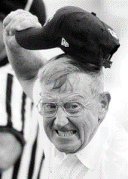
 |  |  |  |  |  |  |  |  |  | AU20 + AU21

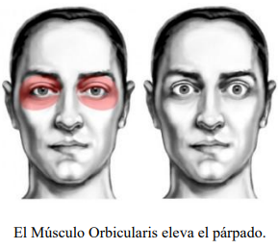
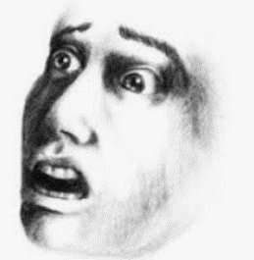
 |  |  | AU5
 |  | Elevamiento de parpados superiores

 |  |  |  | MIEDO

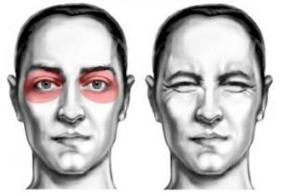
 |  |  | AU6 |  |  | 4 + 5 +7 + 10 +16 + 11 +AD31 |  |  |  | AU1 + AU5 + AU25 + AU16
 |  |  |  |  |  | Intensidad E
 |  | Elevamiento de pómulos
 |  | subir las mejillas de |  |  |  | ATAQUE INMINENTE FRENTE A ESTAS MICROEXPRESIONES
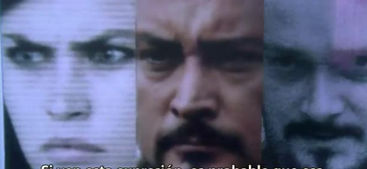
 |  | abajo hacia arriba como
 |  | si diera el sol de frente.
 |  |  |  | ATENCION
 |  |  |  | CONCENTRACION
 |  |  |  | REFLEXION
 |  |  |  | interviene en
 |  |  |  | ALEGRIA
 |  |  |  | TRISTEZA

 |  |  | AU7
 |  | Párpados inferiores tensos |  |  |  | AU 4E + AU5E + AU7E + | AU4 + AU5 + AU7 +AD38 |  | AU4B + AU5D + AU7E+ AU11
 |  | (mirada furiosa) |  |  |  | AD 38 + Pupilas dilatadas | AU24D + AU11D |  | AD38 + AU12A
 |  | subida de mejillas leve |  |  |  |  |  |  | (SONRISA SÁDICA)
 |  | como en AU6 |  |  |  |  |  |  | AU54
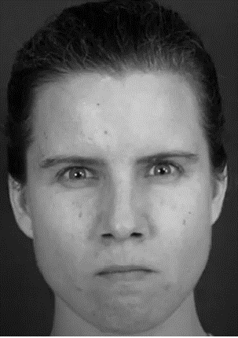
 |  |  |  | MIRADA FURIOSA

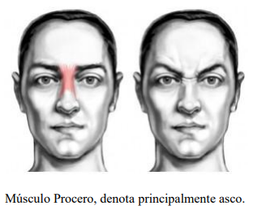
 |  |  | AU9
 |  | Fruncimiento de nariz
 |  | levantamiento de las
 |  | fosas nasales por la
 |  | contraccion del procero

 |  |  |  | ASCO

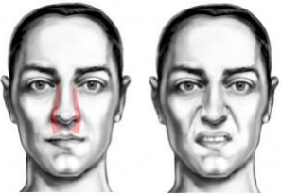
 |  |  |  |  |  | AU4 + AU5 + AU7 + AU17
 |  |  |  |  |  | AU23 + AD38
 |  |  | AU10
 |  | labio superior sube recto
 |  | hacia arriba
 |  | la arruga lateral sube un
 |  | poco hacia arriba
 |  | Intensidad suprema
Musculo elevador comun interno |  | puede sapar los labios |  | DESCONTENTO
 |  | Mostrando los dientes |  | DESCONSUELO
 |  | superiores |  | ASCO junto con la AU9
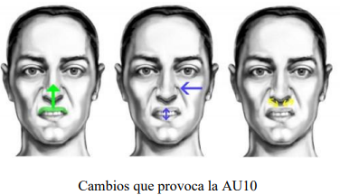
 |  |  |  | DESAGRADO

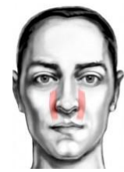
 |  |  | AU11
 |  | Asentacion del pliegue
 |  | Nasonabial

 |  |  |  | AGRESIVIDAD
 |  |  |  | FEROCIDAD
Musculo Canino

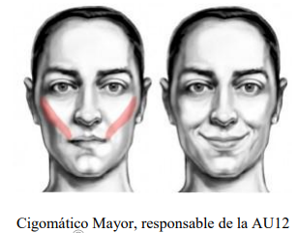
 |  |  | AU12
 |  | Elevación de las comisuras
 |  | del labio (Bilateral)
 |  | los labios forman la letra U

 |  |  |  | ALEGRIA | A12 + AU25 ALEGRIA

 |  |  | AU13
 |  | Elevamiento del cigomático
 |  | Menor sin apertura de boca
 |  | subida e inflamiento de
 |  | carrillos.
 |  | (Miserable smile)
Cigomatico Menor |  | Los labios forman la letra V |  | SONRISA SOCIAL
 |  |  |  | FINGIDA

 |  |  | AU14
 |  | Contracción de los labios
 |  | con Hoyuelos
 |  | Tensión Horizontal
 |  | unilateral; puede pensar que
 |  | eres un idiota.
 |  |  |  | DESPRECIO L
Cigomatico Menor |  |  |  | DOBLE DESPRECIO
 |  |  |  | RECHAZO

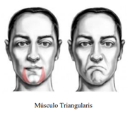
 |  |  | AU15
 |  | Contracción de los labios
 |  | hacia abajo sin subir la
 |  | barbilla
 |  | Aparece una arruga horizontal
 |  | bajo el labio.
 |  |  |  | ABATIMIENTO
"el músculo del desprecio" |  |  |  | TRISTEZA

 |  |  | AU17
 |  | Contracción de los labios
 |  | hacia abajo subiendo la
 |  | Barbilla
 |  | afinamiento de los labios
 |  | la suba de la barbilla
Musculo | Musculo | empuja al labio inferior y |  | INCREDULIDAD
Triangularis | Mentalis | este a su vez hace que salga |  | NO CREE EN LO
 |  | un poco para arriba el labio |  | QUE SE DICE
 |  | superior

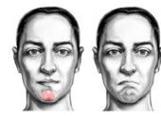
 |  |  | AU16
 |  | Depresor del labio inferior
 |  | Generalmente vinculada con
 |  | la AU25
 |  | Baja el labio hasta mostrar
 |  | los dientes.
Musculo | Mentalis | si existe cierta breve inspiración |  | ASOCIADA
 |  | nasal o bucal se puede vincular |  | al MIEDO
 |  | con el miero |  | o TEMOR

 |  |  | AU18
 |  | Contracción de labios
 |  | (Forma de puchero)
 |  | labios hacia afuera.
 |  | Algo que se piensa pero existe
 |  | inhibición
 |  |  |  | INHIBICION
Orbicular

 |  |  | AD19
 |  | Sacar la lengua
 |  | En intensidad leve: ANSIEDAD
 |  | Frente a estímulos agresivos:
 |  | ENOJO CONTROLADO

 |  |  | AU20
 |  | Tira hacia atrás la comisura de los labios
 |  | sin subir ni bajar la comisura de los labios
 |  | (músculo de la ironía- Cigomático)
 |  | Se da con otras AU

 |  |  |  | APRENSIÓN
 |  |  |  | IRONIA
 |  |  |  | INCREDULIDAD

 |  |  | AU21
 |  | Arrugas y protuberancias en la zona del
 |  | cuello

 |  |  |  | Asociada al
 |  |  |  | MIEDO CONTROLADO

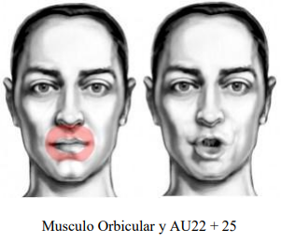
 |  |  | AU22
 |  | Labios en embudo.
 |  | Se exponen los dientes siempre. En casos
 |  | los dientes de abajo y las encías
 |  | Si va acompañado de la dilatación de las
 |  | fosas nasales está asociada a la IRA
 |  |  |  | IRA +

 |  |  | AU23
 |  | Consiste en apretar los labios afinándolos
 |  | La parte roja de los labios es apenas
 |  | visible.
 |  | Como apretar hacia adentro enrrollándolos
 |  | un poco
Orbicular |  |  |  | CONTROL DE
 |  |  |  | IRA

 |  |  | AU24
 |  | Presiona los labios juntos, pero sin subir
 |  | la barbilla (AU17)
 |  | Aparecen protuberancias debajo de ambos
 |  | labios
 |  | LA AU24 muestra la parte carnosa de los
orbicular |  | labios |  | REFLEXION
 |  |  |  | ANTES DE LA
 |  |  |  | ACCION

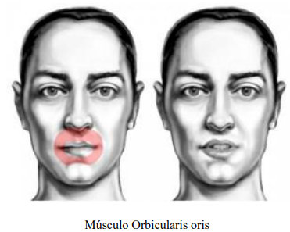
 |  |  | AU25
 |  | Consiste en separar los labios (la zona
 |  | carnosa) No confundir con AU10 (Levatar
 |  | los labios hacia arriba o AU16 (los labios
 |  | hacia abajo

 |  |  |  | No Asociada
 |  |  |  | a emoción
 |  |  |  | en particular.

 |  |  | AU26
 |  | Separar los labios con caida de mandíbula

 |  |  | densidad baja: | INCREDULIDAD / SORPRESA
 |  |  | tensión en alta densidad; | DISGUSTO EXTREMO
 |  |  | tensión en alta densidad; | AGRESIVIDAD

 |  |  | AU27
 |  | Abrir la boca
 |  | al gritar o bostezar
 |  | se usan los músculos masticadores

 |  |  | AU28
 |  | Succión de Labios
 |  | Siempre es bilateral
 |  | Estira la piel sobre y bajo los labios.

 |  |  |  | OCULTAMIENTO DE VERDAD
 |  |  |  | ALGO QUE SABE Y OCULTA

 | AD - NO TIENEN REFERENTE MUSCULAR COMPLETO

 |  |  | AD29
 |  | Sacar la mandíbula
 |  | la barbilla tambien sale hacia el frente
 |  | Los dientes de abajo quedan por sobre
 |  | los de arriba aunque no tienen porqué verse
 |  | ya que si se ven actuarán otras AU (25,26,27)
 |  | por ejemplo
 |  |  | Baja intensidad | DUDA
 |  |  | Alta intensidad | FEROCIDAD/RECHAZO

 |  |  | AD30
 |  | Mover la mandíbula a ambos lados
 |  | la barbilla tambien sale hacia el frente
 |  | Los dientes de abajo quedan por sobre
 |  | los de arriba aunque no tienen porqué verse
 |  | ya que si se ven actuarán otras AU (25,26,27)
 |  | por ejemplo |  | DUDA

 |  |  | AD31
 |  | Apretar la mandíbula (ver protuberancia)

 |  |  |  | ANSIEDAD
 |  |  |  | TENSION
 |  |  |  | INCOMODIDAD
 |  |  |  | IRA REPRIMIDA

 |  |  | AD32
 |  | Morderse los laabios

 |  |  | SEDUCCION | ANSIEDAD
 |  |  |  | MIEDO
 |  |  |  | TENSION

 |  |  | AD33
 |  | Soplar

 |  | Si los mofletes no se hinchan, catalogarlo |  | ALIVIO
 |  | como AU18, 22 o 23, según corresponda |  | FASTIDIO

 |  |  | AD34 | Asociado a
 |  | Hinchar sin soplar |  | DESCONCIERTO
 |  | Mismo que la anterior pero reteniendo el aire |  | DESACUERDO
 |  |  |  | algo inesperado.

 |  |  | AD35
 |  | pómulos hacia adentro
 |  | (Boca de pato)

 |  | las mejillas son absorbidas hacia dentro, |  | Asociado a
 |  | provocando una depresión en ellas |  | CREATIVIDAD
 |  | y la mandíbula es bajada, para que las mejillas
 |  | quepan dentro de la cavidad oral. Se no pone ―cara de pato

 |  |  | AD36
 |  | Bulto
 |  | La lengua se deja entrever hacia un costado
 |  | Si es a la izquierda es una reacción emocional
 |  | Es una variante reactiva
 |  | silencio atemporal en busca de respuesta
 |  | , lo contrario que la AD35 |  | Asociada a
 |  |  |  | Busqueda de
 |  |  |  | o falta de
 |  |  |  | respuesta

 |  |  | AD37
 |  | Repasar los labios
 |  | No confundir con AU19

 |  |  |  | Asociado a
 |  |  |  | ANSIEDAD
 |  |  |  | IRA
 |  |  |  | ENCUBRIMIENTO
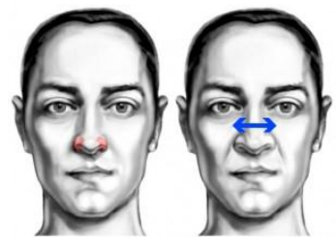
 |  |  | AD38 | Asociado a
 |  | DILATACIÓN DE LAS FOSAS NASALES |  | IRA
 |  | Consiste en tirar de los cartílagos de las fosas |  | AGRESIVIDAD
 |  | nasales hacia los lados (y un poco hacia arriba) |  | FEROCIDAD
 |  | haciendo que estas de dilaten.
 |  | los agujeros de la nariz se hacen mas anchos
Nostril Dilator

Nostril compressor |  |  | AD39 | DESCONFIANZA
 |  | CONTRACCIÓN DE LAS FOSAS NASALES |  | DESAPROBACIÓN
 |  | tiramos hacia abajo (y un poco hacia adentro)
 |  | haciendo que las fosas nasales se compriman
 |  | dejando los agujeros de la nariz más estrechos

 |  |  | AU40 | Si es rápida asociada al
 |  | ASPIRAR |  | MIEDO

 |  |  | AU43 | ABATIMIENTO FISICO O
 |  | CIERRE DE OJOS |  | MENTAL
 |  | cerrar los dos ojos a la vez, pero sin tensión |  | PLACER
 |  | en los párpados (AU7) |  | DOLOR
 |  | Ojos semicerrados |  | AISLAMIENTO
 |  | Cuando el párpado superior esté levemente
 |  | bajo se puede catalogar como intensidad A

 |  |  | AU45 | Asociado a
 |  | PARPADEO |  | MENTIRA
 |  | Si los ojos permanecen cerrados más de medio |  | NERVIOSISMO
 |  | segundo, habría que marcarlo como AU43 "E" |  | MIEDO
 |  | (cierre de ojos máximo)
 |  | El parpadeo puede ser unilateral
 |  | Si frente a varias preguntas, el sujeto parpadea
 |  | considerablemente mas veces , es indicio de
 |  | MENTIRA o NERVIOSISMO
 |  | La AU45 es la única AU que no tiene intensidad
 |  | ya que no hay presión de los párpados
 |  | y el ojo siempre se cierra
 |  | presión en el parpadeo suele indicar debilidades
 |  | o desequilibrios psicológicos
 |  | en ese caso la intensidad se realiza a través
 |  | de las AU6 o AU7.

 |  |  | AU46
 |  | GUIÑO
 |  | Al igual que las AU43 y AU45
 |  | se pueden mezclar con otras AUs que
 |  | Ojo cerrado pero relajado
 |  | en alta densidad el guiño puede marcarse
 |  | como AU46 + AU6, tensión al cierre. |  | SEDUCCIÓIN
 |  | (aparecen las patas de gallo) |  | COMPLICIDAD
 |  | también posiblemente AU7

 |  |  | AU51 | ESCUCHA ACTIVA
 |  | CABEZA GIRADA HACIA LA IZQUIERDA |  | EVALUACIÓN
 |  |  | AU52 | EVASIÓN (Ojos no al
 |  | CABEZA GIRADA HACIA LA DERECHA |  | frente)
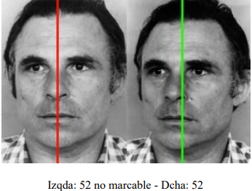

 |  | Si el sujeto tiene la cabeza un poco girada
 |  | pero sus ojos miran al frente, Es marcable como AU51 o AU52
 |  | la nariz y los labios quedan absolutamente asimétricos

Mentón en alza |  |  | AU53
 |  | CABEZA HACIA ARRIBA
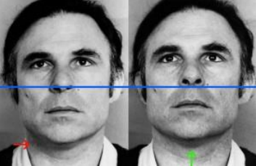

 |  | Si los ojos permanecen al frente se asigna a |  | SUPERIORIDAD
 |  |  |  | SOBERBIA
 |  |  |  | PETULANCIA

 |  |  | AU54
 |  | CABEZA HACIA ABAJO
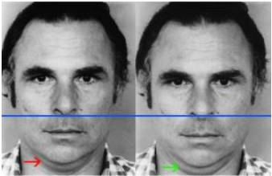

 |  | Marcada por el mentón hacia abajo
 |  | papada marcada
 |  | Sagún la posición de los ojos se asigna a:
 |  | AU54 + ojos al frente |  | EVALUACIÓN
 |  | AU54 + ojos abajo y a la izquierda |  | REFLEXIÓN
 |  | AU54 + ambos ojos hacia abajo |  | SUMISIÓN
 |  | AU54 + ambos ojos hacia abajo y a la derecha |  | VERGÛENZA
 |  |  |  | SUMISIÓN

POSICIONES DE |  |  | AU55
CABEZA |  | CABEZA INCLINADA HACIA LA IZQUIERDA
 |  |  | AU56
 |  | CABEZA INCLINADA HACIA LA DERECHA
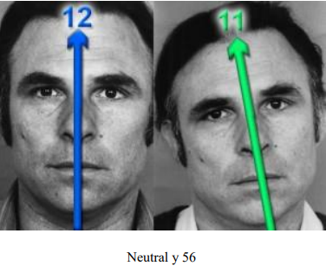

 |  | Si en lugar de la cabeza, lo que está inclinado
 |  | es el hombro o el torso derecho
 |  | la cabeza se ladeará también en el sentido opuesto
 |  | ya que la cabeza trata de equilibrarse, no es un
 |  | movimiento consciente.
 |  | sin embargo, si el ladeo de la cabeza va en
 |  | concordancia con el ladeo del hombro o torso
 |  | sí que habría que marcarla.
 |  | 55 y 56 son posiciones de la cabeza, no mov. de la cabeza
 |  | Esto es, sería si alguien adopta esa postura
 |  | y te habla (o escucha) de esa manera

MOVIMIENTOS |  |  | M55
DE CABEZA |  | CABECEO HACIA LA IZQUIERDA
 |  |  | M66
 |  | CABECEO HACIA LA DERECHA

 |  | Estos códigos son muy significativos cuando se acompañan
 |  | por la AU14 (Dimpler / Hoyuelo) y
 |  | ayudan en la interpretación de la emoción

POSTURAS DE |  |  | FACS 57
CABEZA |  | CABEZA HACIA ADELANTE
 |  |  | FACS 58
 |  | CABEZA HACIA ATRÁS
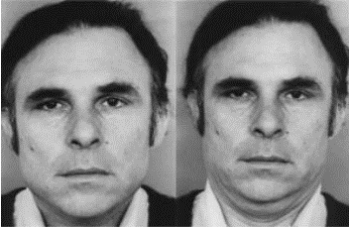

 |  | tener en cuenta, que cuando echamos la cabeza hacia delante
 |  | también la bajamos un poco
 |  | lo que nos puede ayudar a determinar la 57
 |  | y con la 58 ocurre lo contrario, al replegar el cuello hacia atrás
 |  | vemos la cabeza un tanto subida.
 |  | No son movimientos, son posturas
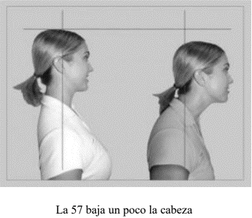

MOVIMIENTOS |  |  | M57, M58 , M59, M60
DE CABEZA |  | Estas AUs son significativas, cuando van acompañadas por
 |  | la combinación de AUS 17+24 y estas ayudan a su interpretación
 |  | Estas AUs se refieren a movimientos de la cabeza.

 |  |  | M57
 |  | TIRÓN DE CABEZA HACIA ADELANTE
 |  | (Y luego vuelta a su estado natural)
 |  |  | M58
 |  | TIRÓN DE CABEZA HACIA ATRÁS
 |  | (Y luego vuelta a su estado natural)
 |  |  | M59
 |  | ASENTIR, DECIR SI CON LA CABEZA
 |  |  | M60
 |  | NEGACIÓN. DECIR NO CON LA CABEZA

ACCESOS OCULARES
 |  |  | AU61
 |  | OJOS MIRAN A LA IZQUIERDA
 |  |  | AU62
 |  | OJOS MIRAN A LA DERECHA
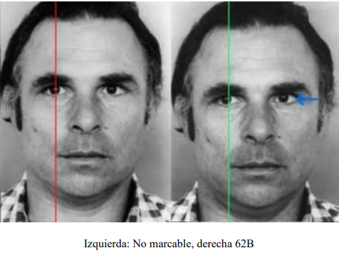

 |  | AU61 Y AU62 indican que el sujeto se encuentra en
 |  | el campo auditivo
 |  | AU61 - auditivo recordado
 |  | AU62 - auditivo construido
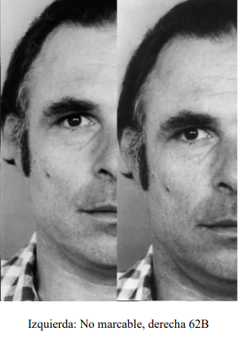

MOVIMIENTOS |  |  | M61
OCULARES |  | VISTAZO A LA IZQUIERDA
 |  |  | M62
 |  | VISTAZO A LA DERECHA

 |  |  | AU63
 |  | OJOS MIRAN HACIA ARRIBA

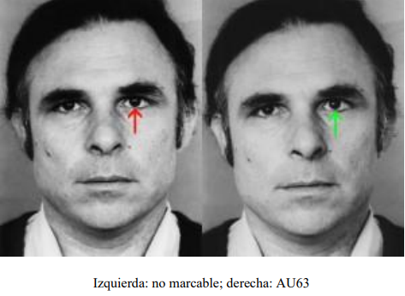

 |  | Cuando los ojos miran hacia arriba el sujeto se
 |  | encuentra en el campo visual
 |  | Mirada hacia arriba y a la izquierda = imágenes recordadas
 |  | Mirada hacia arriba y a la derecha = imágenes construidas.
 |  | Una afirmación mirando hacia arriba y a la derecha puede
 |  | significar mentira.

 |  |  | AU64
 |  | OJOS MIRAN HACIA ABAJO
 |  | Cuando los ojos miran hacia arriba el sujeto se
 |  | encuentra en el campo emocional
 |  | Mirada hacia abajo y a la izquierda = Diálogo interno
 |  | Mirada hacia abajo y a la derecha = acceso emocional
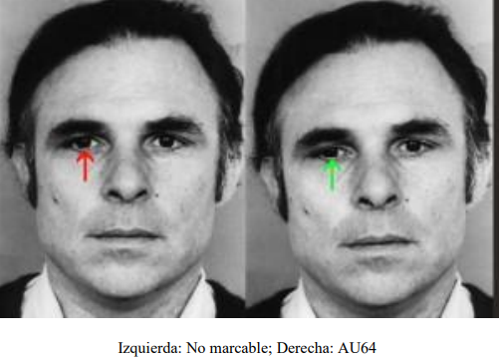

 |  | Si la cabeza está alta (AU53):
 |  | Marcar AU64, si los ojos permanecen mirando en linea recta
 |  | o estan claramente bajos.
 |  | No marcar los ojos si están en el mismo ángulo que la cabeza
 |  | Si la cabeza está levemente levantada, aunque no puedas marcarla
 |  | como AU53 (cabeza alta),
 |  | debes tener en cuenta ese pequeño ángulo de inclinación
 |  | a la hora de marcar los ojos.

 |  | Si la cabeza está baja (AU54):
 |  | Si la AU63 está en los límites de lo marcable, pero la cabeza está baja
 |  | marcarla como AU63

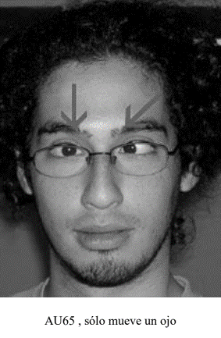
 |  |  | AU65
 |  | CRUZAR UN OJO

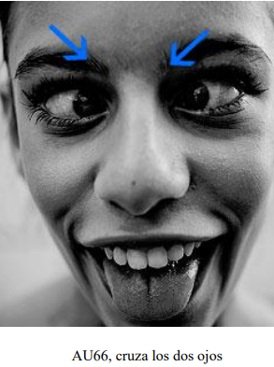
 |  |  | AU66
 |  | BIZQUEAR (OJOS CRUZADOS)

MOVIMIENTO DE OJOS |  |  | M68
 |  | Los ojos miran primero hacia arriba y luego hacia un lado
 |  | en un movimiento continuo, sin pausas
 |  | para luego volver a mirar al centro
 |  | cuando comienza a hacer la AU14 (Hoyuelo)
 |  | los ojos se desplazan como hemos dicho antes.

 |  |  | M69
 |  | miran hacia otra persona en la conversación para luego
 |  | efectuar una | AU14 o las Aus 4,5 y 7 (solas o en combinación)

 |  |  | AU69
 |  | Clavar la mirada en el que te habla.
 |  | En esta AU, ocurren las AUs 4, 5 o 7, (solas o en combinación)

CODIGOS DE COMPORTAMIENTO

